Portada
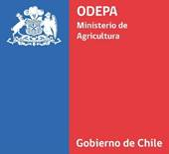

 | Boletín diario de precios internacionales
 | de productos básicos

 |  | Periodo del 2 al 6 de enero de 2023

 |  | Enero 2023

Boletín diario de precios internacionales de productos básicos

Javier Contreras Cerpa
Cristopher González Corrales

Publicación de la Oficina de Estudios y Políticas Agrarias (Odepa)
del Ministerio de Agricultura, Gobierno de Chile

Directora y Representante Legal
Andrea Gracía Lizama

 |  |  | Se puede reproducir total o parcialmente citando la fuente

Teatinos 40, piso 7. Santiago, Chile
Teléfono : 800360990

www.odepa.gob.cl

